【別紙③】禁煙表示
別紙③
禁煙車両の表示例
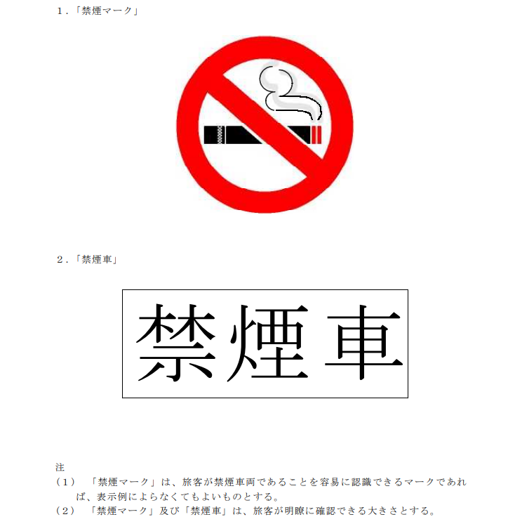

（注） | １．「禁煙マーク」は旅客が禁煙車両であることを容易に認識できるマークであれば、表示例によらなくてよいものとする。
 | ２．「禁煙マーク」及び「禁煙車」は、旅客が明瞭に確認できる大きさとする。

平成２５年３月２８日年制定「ハイヤータクシー車両の表示等に関する取扱いについて」より抜粋

